Tablas
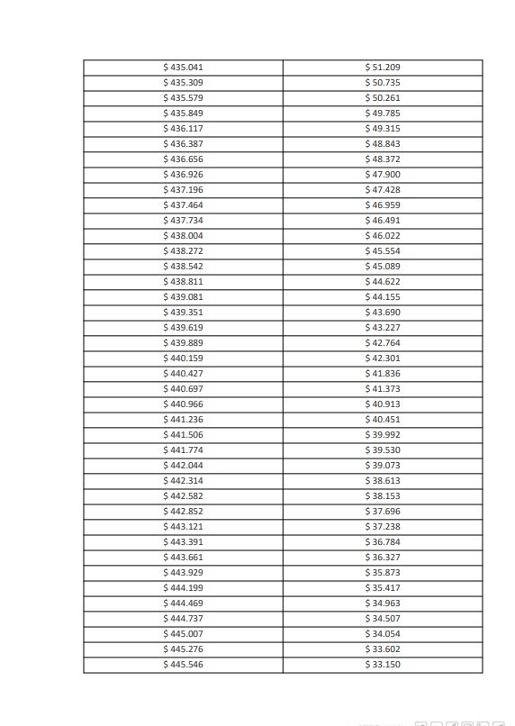
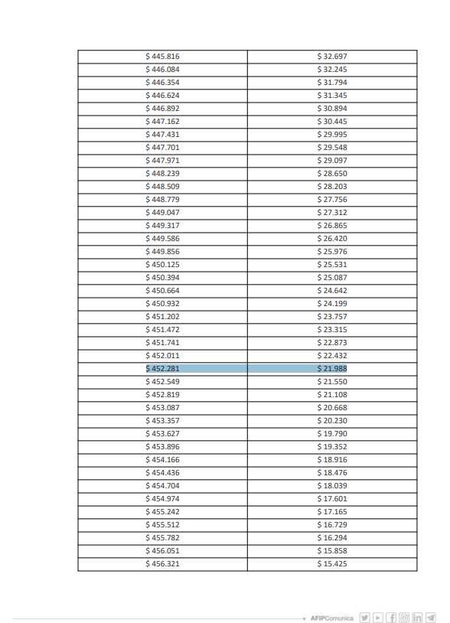
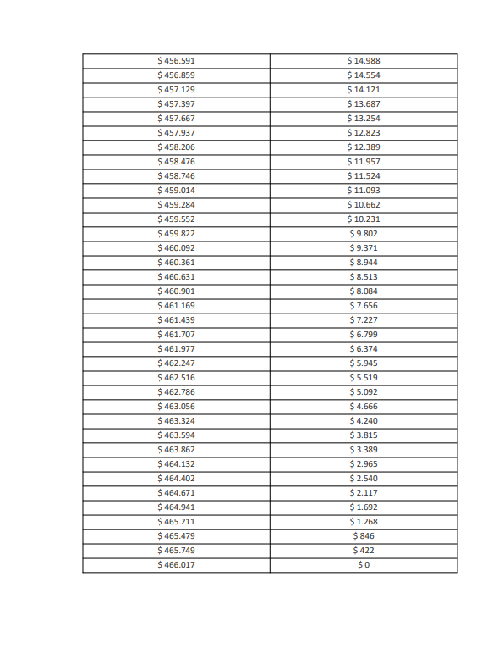
Tabla de Deducciones |  |  |  |  |  |  |  |  |  |  |  |  | https://www.afip.gob.ar/gananciasYBienes/ganancias/personas-humanas-sucesiones-indivisas/deducciones/documentos/Deducciones-personales-art-30-enero-junio-2025.pdf
 | 1 | 2 | 3 | 4 | 5 | 6 | 7 | 8 | 9 | 10 | 11 | 12 | 13
Ganancia No Imponible | 429,317 | 858,634 | 1,287,951 | 1,717,268 | 2,146,584 | 2,575,901 | 3,005,218 | 3,434,535 | 3,863,852 | 4,293,169 | 4,722,486 | 5,151,803 | 5,151,802.50 | 5,151,802.50 | GNI
Deducción Especial | 2,060,721 | 4,121,442 | 6,182,163 | 8,242,884 | 10,303,605 | 12,364,326 | 14,425,047 | 16,485,768 | 18,546,489 | 20,607,210 | 22,667,931 | 24,728,652 | 24,728,652.02 | 24,728,652.02 | Deducción especial
Cónyuge | 404,330 | 808,661 | 1,212,991 | 1,617,322 | 2,021,652 | 2,425,982 | 2,830,313 | 3,234,643 | 3,638,973 | 4,043,304 | 4,447,634 | 4,851,965 | 4,851,964.66 | 4,851,964.66 | 1
Hijos | 203,905 | 407,811 | 611,716 | 815,621 | 1,019,526 | 1,223,432 | 1,427,337 | 1,631,242 | 1,835,148 | 2,039,053 | 2,242,958 | 2,446,863 | 2,446,863.48 | 2,000,447.87 | 0%
Serv Doméstico | 257,586 | 515,173 | 772,759 | 1,030,345 | 1,287,931 | 1,545,518 | 1,803,104 | 2,060,690 | 2,318,276 | 2,575,863 | 2,833,449 | 3,091,035 | 3,091,035
Primas de Seguro | 13,897 | 27,793 | 41,690 | 55,586 | 69,483 | 83,379 | 97,276 | 111,172 | 125,069 | 138,965 | 152,862 | 166,758 | 166,758
Gastos Educación | 103,035 | 206,069 | 309,104 | 412,138 | 515,173 | 618,207 | 721,242 | 824,276 | 927,311 | 1,030,345 | 1,133,380 | 1,236,414 | 1,236,414
 |  |  |  |  |  |  |  |  |  |  | 34,081,009.11
 |  |  |  |  |  |  |  |  |  |  | 2840084.0921
 | Prima Seguro | Gastos | Intereses | Serv Doméstico | Educación
Mes |  | Sepelio | Hipotecarios
1 | 83 | 83 | 1,667 | 257,586 | 103,035
2 | 166 | 166 | 3,333 | 515,173 | 206,069
3 | 249 | 249 | 5,000 | 772,759 | 309,104
4 | 332 | 332 | 6,667 | 1,030,345 | 412,138
5 | 415 | 415 | 8,333 | 1,287,931 | 515,173
6 | 498 | 498 | 10,000 | 1,545,518 | 618,207
7 | 581 | 581 | 11,667 | 1,803,104 | 721,242
8 | 664 | 664 | 13,333 | 2,060,690 | 824,276
9 | 747 | 747 | 15,000 | 2,318,276 | 927,311
10 | 830 | 830 | 16,667 | 2,575,863 | 1,030,345
11 | 913 | 913 | 18,333 | 2,833,449 | 1,133,380
12 | 996 | 996 | 20,000 | 3,091,035 | 1,236,414

